Plan1
DIAGRAMAS DE SEQUENCIAMENTO DAS ATIVIDADES | DIAGRAMAS DE SEQUENCIAMENTO DAS ATIVIDADES
Que ferramentas nós podemos utilizar para ilustrar o sequenciamento das atividades de um projeto? | Nós podemos usar os diagramas, por através dos diagramas nós conseguimos ter uma visão geral de todo o processo sequencial das atividades a serem executadas durante a elaboração de um projeto. Para tanto usamos 3 diagramas diferentes para demonstrar o sequenciamento das atividades, esses diagramas são: - Diagrama de Rede - Método do Diagrama de Precedência - Método de Caminho Crítico
O que é o Diagrama de Rede? | Diagrama de Rede: Um diagrama de rede do projeto é uma demonstração esquemática dos relacionamentos lógicos entre as atividades do cronograma do projeto. É desenhado da esquerda para a direita para refletir a cronologia do trabalho do projeto. Essa técnica é utilizada para auxiliar o sequenciamento correto das atividades ou tarefas do projeto que foram definidas no processo "definição das atividades". É importante ressaltar que este diagrama define o relacionamento somente entre os pacotes de trabalho (o nível mais baixo na EAP), ou seja, não são incluídas as entregas no diagrama, somente as atividades ou tarefas.
Ilustre um Diagrama de Rede: | 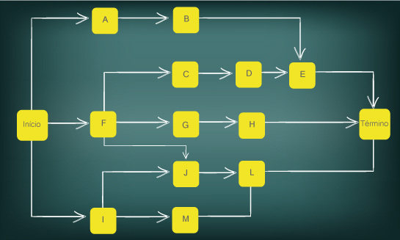
- reservada para a questão acima -
O que é o Método do Diagrama de Precedência? | Método do Diagrama de Precedência: o Método do Diagrama de Precedência (MDP) é um geralmente empregado dentro do Método do Caminho Crítico (Critical Path Method – CPM). Sua estrutura é semelhante a do Diagrama de Rede, usando quadrados ou retângulos, chamados de "nós", para representar as atividades ou tarefas que estão conectadas por meio de setas que indicam as relações lógicas. Com a diferença de que as relações lógicas são específicada quanto a se podem ser iniciadas após um determinado evento ou não. As relações lógicas são as seguintes: - Término para início (TI): o início da atividade sucessora depende do término da atividade predecessora. - Término para término (TT): o término da atividade sucessora depende do término da atividade predecessora. - Início para início (II): o início da atividade sucessora depende do início da atividade predecessora. - Início para término (IT): o término da atividade sucessora depende do início da atividade predecessora.
- reservada para a questão acima -
Ilustre um Diagrama MDP: (perceba que pegamos um diagrama EAP e o tranformamos em um Diagrama MDP de acordo com as dependências lógicas do diagrama. Perceba que as tarefas estão delimitadas de forma lógica, onde uma tarefa não impacta na próxima tarefa, e não irá atrapalhar um tarefa que já foi concluída)
- reservada para a questão acima -
O que é o Método do Caminho Crítico? | Método do Caminho Crítico: o Método do Caminho Crítico (Critical Path Method ? CPM) calcula as datas teóricas de: - Início mais cedo / Início mais tarde - Término mais cedo / Térmico mais tarde ...para todas as atividades, sem considerar quaisquer limitações de recursos, executando uma análise dos caminhos de ida e de volta através da rede de um cronograma. Para isso ela usa o método MDP dentro dela, e junto as relações lógicas ela explícita quais são as datas limite de cada tarefa.
Como as datas de início e término podem nos ajudar a trabalhar com o nosso cronograma? | As datas de início e término mais cedo ou mais tarde podem nos indicar os períodos de tempo dentro dos quais a atividade poderia ser agendada, dadas as durações do projeto, relações lógicas, antecipações, esperas, outras restrições conhecidas, além de apresentar a folga total da atividade, que fornece flexibilidade ao cronograma e pode ser positiva, negativa ou zero. Os caminhos críticos têm uma folga total igual a zero e as atividades do cronograma que estão no caminho crítico são chamadas de "atividades críticas".

